收索结果页面
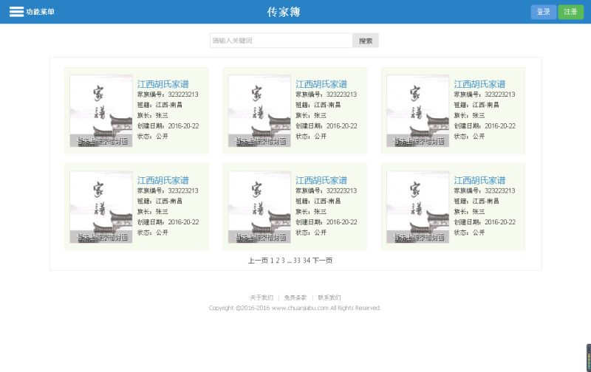
 |  |  |  |  |  | 😊传家簿
〓 | 选择功能 |  |  |  |  |  |  |  |  |  | 登录

 |  |  | 张氏 |  |  |  |  |  | 收索按钮

 | 张氏家族

 | 家族编号： | 11111111 |  | 祖籍： | 江西省 |  | 创建人： | 张三 | 创建日期： | 2016-10-17 |  | 单页9个

 | 张氏家族 |  |  |  |  |  |  |  |  |  |  | 公开 | 需要密码
 |  |  |  |  |  |  |  |  |  |  |  | 私有 | 不需要密码
 | 家族编号： | 11111111 |  | 祖籍： | 江西省 |  | 族长： | 张三 | 创建日期： | 2016-10-17

 | 张氏家族

 | 家族编号： | 11111111 |  | 祖籍： | 江西省 |  | 族长： | 张三 | 创建日期： | 2016-10-17

 | 张氏家族

 | 家族编号： | 11111111 |  | 祖籍： | 江西省 |  | 族长： | 张三 | 创建日期： | 2016-10-17

个人信息-基本信息
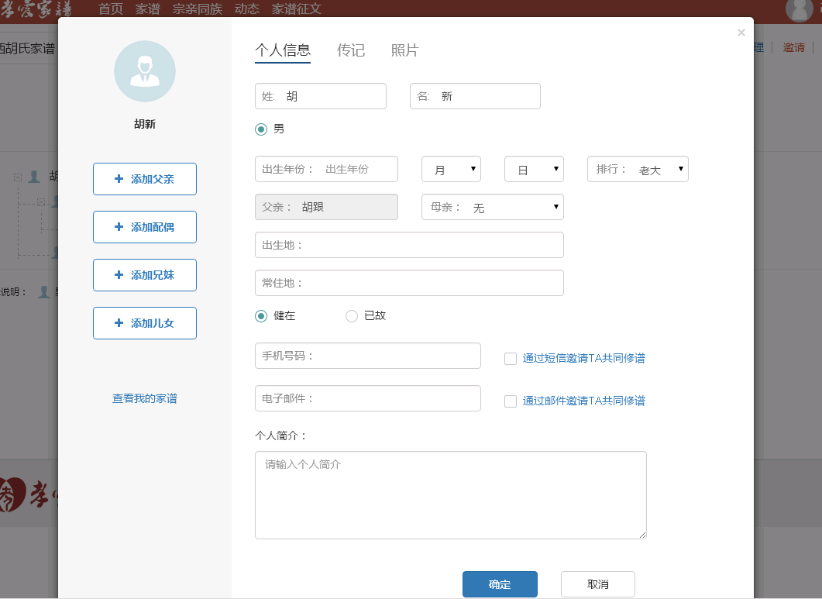
 |  |  |  |  |  |  |  |  | 个人中心

 |  |  | 其他信息
头像 | 个人基本信息 |  | 生活信息 |  | 私人信息

张三 | 姓： | 张 |  | 名： | 三
╋添加父亲

╋添加配偶 | 性别： | • | 男 | ◦ | 女

╋添加兄妹
 | 出生年份: | 1990∨ |  | 12月∨ |  | 12日∨ | 排行: | 老大∨
╋添加子女

 | 出生地: | 江西省∨ | 南昌市∨ | 南昌县∨ | 东湖区∨

 | 身份证号： | 3601111111111111111111111
查看家谱

 | 电话： | 1111111111

个人信息-家谱创建
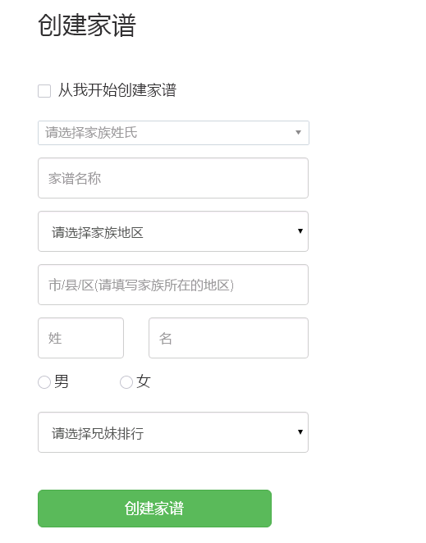
创建家谱

 | 请选择家族姓氏 |  |  |  | ∨ | 请选择家族姓氏 | ∨
 |  |  |  |  |  |  | 收索
 | 家谱名称 |  |  |  |  | 阿 | ‖
 |  |  |  |  |  | 额 | ‖
 | 家谱地区： | 江西省∨ | 南昌市∨ | 南昌县∨ | 东湖区∨ | 呵 | ‖
 |  |  |  |  |  | 腌 | ‖
 | 姓： | 张 |  | 名： | 三 | 錒 | ‖
 |  |  |  |  |  | 阿 | ‖
 | 性别： | • | 男 | ◦ | 女

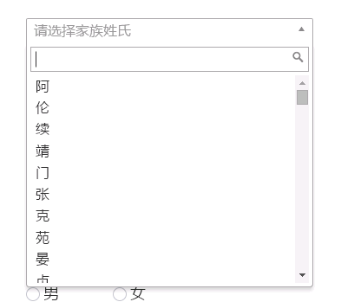
 | 排行: | 老大∨

 | 创建家谱

家族堂-大事件
 |  |  |  | 背景图

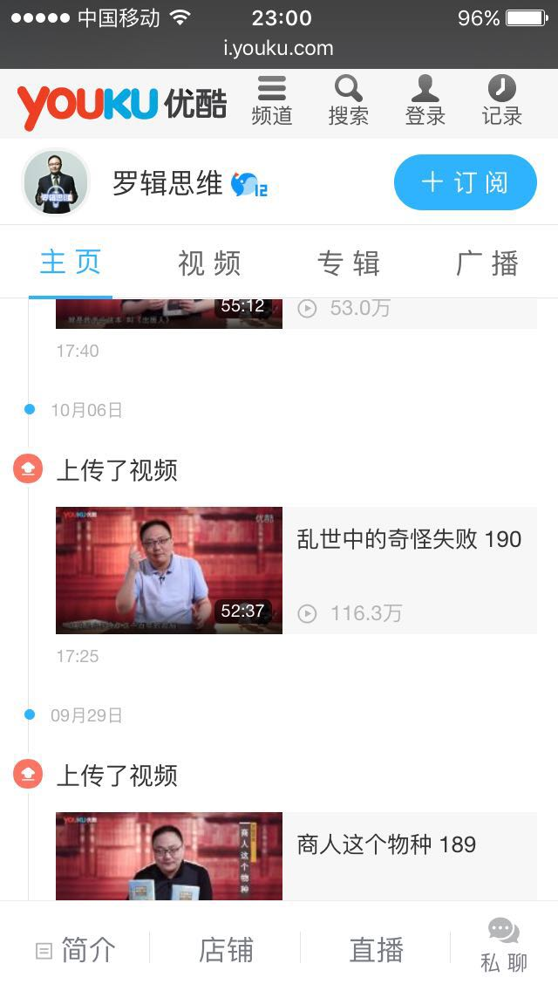
家族首页 |  | 成员照 | 成员照 |  | 成员照 |  | 成员照
家族树
家族大事件 | 《 |  |  |  |  |  |  | 》
家族墙
家族视频

 | 家族大事件标题 |  |  |  |  | ——2016年10月21日

 | 家族大事件标题 |  |  |  |  | ——2016年10月21日

 | 家族大事件标题 |  |  |  |  | ——2016年10月21日

 | 家族大事件标题 |  |  |  |  | ——2016年10月21日

 | 家族大事件标题 |  |  |  |  | ——2016年10月21日

 | 家族大事件标题 |  |  |  |  | ——2016年10月21日

 | 家族大事件标题 |  |  |  |  | ——2016年10月21日

 | 家族大事件标题 |  |  |  |  | ——2016年10月21日

个人中心-日志
 |  |  | 背景图

首页 | 我的日志 | 写日志 |  |  |  |  | 头像
日志 |  |  |  |  | 姓名： | 张三
相册 | 日志 |  |  | ——2016年10月21日
 |  |  |  |  | 家谱： | 张氏
 | 日志 |  |  | ——2016年10月21日

 | 日志 |  |  | ——2016年10月21日 | 个人介绍

 | 日志 |  |  | ——2016年10月21日

 | 日志 |  |  | ——2016年10月21日

 | 日志 |  |  | ——2016年10月21日
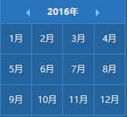
 | 日志 |  |  | ——2016年10月21日

 | 日志 |  |  | ——2016年10月21日

 | 日志 |  |  | ——2016年10月21日

 | 日志 |  |  | ——2016年10月21日

